Sheet1
提 案 書

コンパクトフォームクッションシート |  | 参考上代 | ¥380 | 販売価格
 |  | （税別） |  | （税別）
【JAN】 | 4562121887107
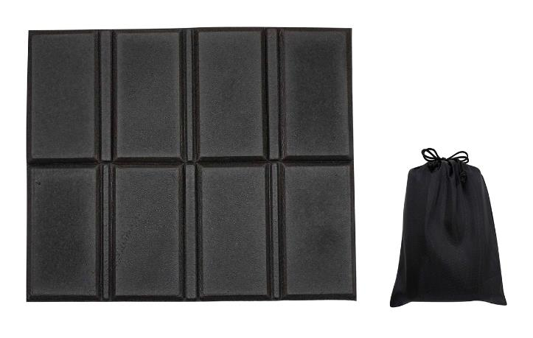 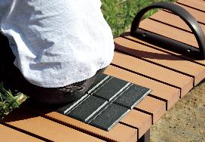 |  |  | 【商品番号】 7305-60 【本体サイズ】 使用時：330*270*5㎜・収納時：125*145*45㎜・18ｇ 【パッケージサイズ】 130*175*45㎜・20ｇ 【個装形態】 ポリ袋入 【材質】 XPE・ポリエステル 【入数】 180 【商品説明】 コンパクトで持ち運びに便利なクッションシート 【生産国】 中国

